关系图
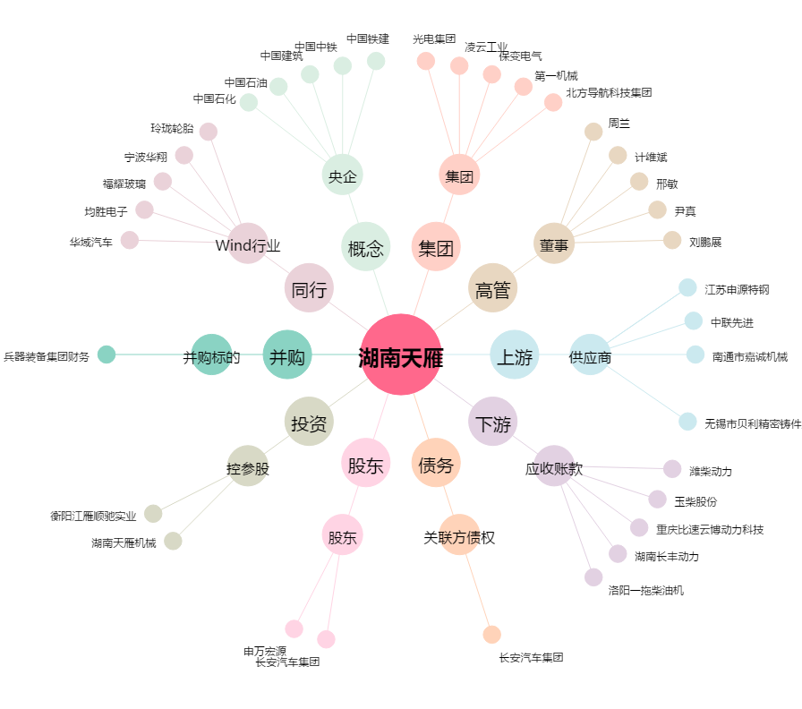
湖南天雁[600698.SH] - 关系概览图

